健康保険被扶養者異動届
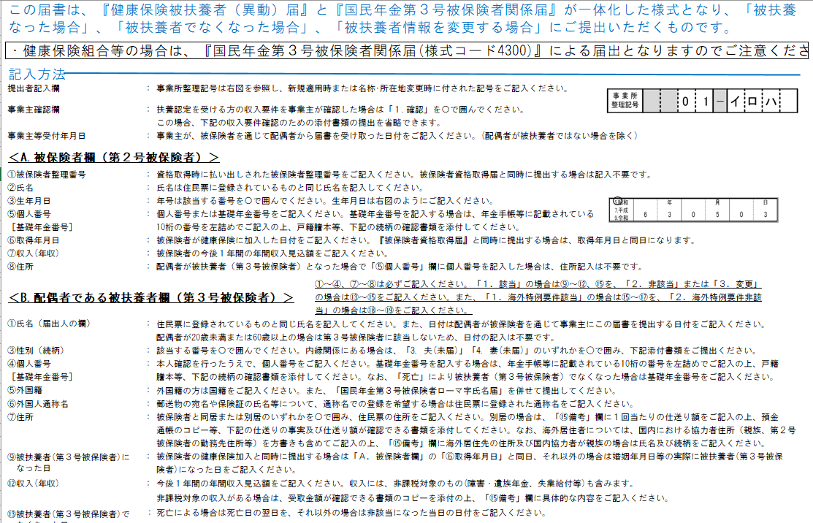
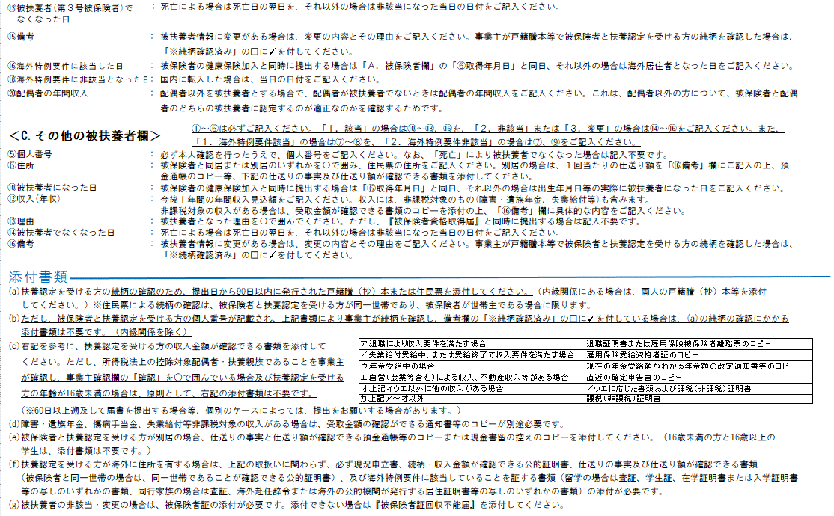
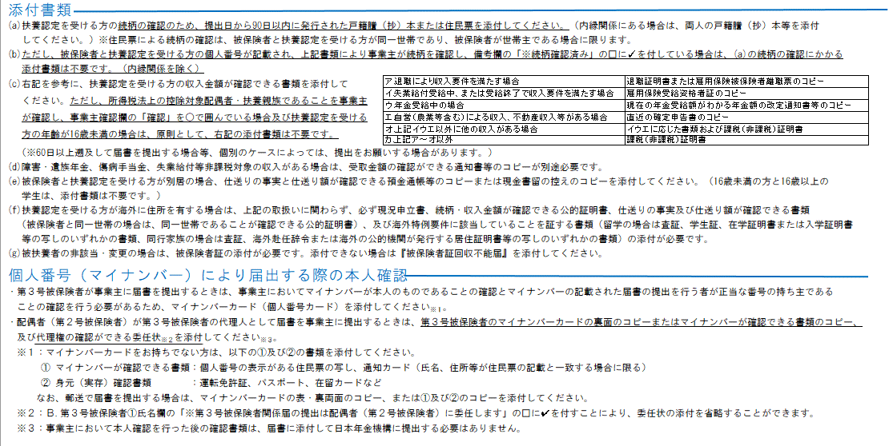
協会管掌事業所用
様式コード |  |  |  |  |  |  |  |  |  |  |  | 健康保険 |  |  |  |  |  |  |  |  |  |  |  |  |  | 被 扶 養 者 ( 異 動 ) 届
2 |  | 2 | 0 |  | 2
 |  |  |  |  |  |  |  |  |  |  |  | 国民年金 |  |  |  |  |  |  |  |  |  |  |  |  |  | 第３号被保険者関係届

令和 |  |  |  |  |  | 年 |  | 月 |  |  |  |  | 日提出
 |  |  |  | 事 業 所 整理記号 |  |  |  |  |  |  |  |  |  |  |  |  |  | － |  |  |  |  |  |  |  |  |  |  |  |  |  |  |  |  |  |  |  |  |  |  |  |  |  |  |  |  |  |  |  |  |  |  |  |  |  |  |  |  |  |  |  |  |  |  |  |  |  |  | 受 付 印

事 業 主 記 入 欄
厚生年金被保険者の配偶者にかかる届出の記載がある場合、同時に『国民年金第3号被保険者関係届』として受理し、配偶者を第3号被保険者に、第2号被保険者を配偶者として読み替えます。
提出者情報 |  |  |  |  |  |  | 届出記入の個人番号（基礎年金番号）に誤りがないことを確認しました。

 |  |  |  | 事 業 所 所 在 地 |  |  | 〒 |  |  |  | ―

 |  |  |  | 事 業 所 名 称

 |  |  |  |  |  |  |  |  |  |  |  |  |  |  |  |  |  |  |  |  |  |  |  |  |  |  |  |  |  |  |  |  |  |  |  |  |  |  |  |  |  |  |  |  |  |  |  |  |  |  |  |  |  |  |  |  |  |  |  |  |  |  |  |  |  |  |  |  |  |  |  |  |  |  |  |  |  |  | A③、BC② |  | A④、C③ |  |  | A数字
 |  |  |  |  |  |  |  |  |  |  |  |  |  |  |  |  |  |  |  |  |  |  |  |  |  |  |  |  |  |  |  |  |  |  |  |  |  |  |  |  |  |  |  |  |  |  |  |  |  |  |  |  |  |  |  |  |  |  |  |  |  |  |  |  |  |  |  |  |  |  |  |  |  |  |  |  |  |  |  |  |  |  |  | 0
 |  |  |  |  |  |  |  |  |  |  |  |  |  |  |  |  |  |  |  |  |  |  |  |  |  |  |  |  |  |  |  |  |  |  |  |  |  |  |  |  |  |  |  |  |  | 社会保険労務士記載欄 |  |  |  |  |  |  |  |  |  |  |  |  |  |  |  |  |  |  |  |  |  |  |  |  |  |  |  |  |  |  |  |  | 生年月日 | 和暦 | 性別 |  |  | 1
 |  |  |  | 事 業 主 氏 名 |  |  |  |  |  |  |  |  |  |  |  |  |  |  |  |  |  |  |  |  |  |  |  |  |  |  |  |  |  |  |  |  |  |  |  |  |  |  |  |  |  |  |  |  |  |  |  |  |  |  |  |  |  |  |  |  |  |  |  |  |  |  |  |  |  |  |  |  |  |  |  |  |  |  |  |  |  |  |  | 2
 |  |  |  |  |  |  |  |  |  |  |  |  |  |  |  |  |  |  |  |  |  |  |  |  |  |  |  |  |  |  |  |  |  |  |  |  |  |  |  |  |  |  |  |  |  | 氏 名 等 |  |  |  |  |  |  |  |  |  |  |  |  |  |  |  |  |  |  |  |  |  |  |  |  |  |  |  |  |  |  |  |  | A⑥ | 5.昭和 | 1.男 |  |  | 3
 |  |  |  |  |  |  |  |  |  |  |  |  |  |  |  |  |  |  |  |  |  |  |  |  |  |  |  |  |  |  |  |  |  |  |  |  |  |  |  |  |  |  |  |  |  |  |  |  |  |  |  |  |  |  |  |  |  |  |  |  |  |  |  |  |  |  |  |  |  |  |  |  |  |  |  |  |  |  | 取得年月日 | 7.平成 | 2.女 |  |  | 4
 |  |  |  |  |  |  |  |  |  |  |  |  |  |  |  |  |  |  |  |  |  |  |  |  |  |  |  |  |  |  |  |  |  |  |  |  |  |  |  |  |  |  |  |  |  |  |  |  |  |  |  |  |  |  |  |  |  |  |  |  |  |  |  |  |  |  |  |  |  |  |  |  |  |  |  |  |  |  |  | 9.令和 | ― |  |  | 5
 |  |  |  | 電話番号 |  |  |  |  |  |  |  |  |  | （ |  |  |  |  |  |  |  |  |  |  | ） |  |  |  |  |  |  |  |  |  |  |  |  |  |  |  |  |  |  |  |  |  |  |  |  |  |  |  |  |  |  |  |  |  |  |  |  |  |  |  |  |  |  |  |  |  |  |  |  |  |  |  |  |  |  | ― |  |  |  | 6
 |  |  |  |  |  |  |  |  |  |  |  |  |  |  |  |  |  |  |  |  |  |  |  |  |  |  |  |  |  |  |  |  |  |  |  |  |  |  |  |  |  |  |  |  |  |  |  |  |  |  |  |  |  |  |  |  |  |  |  |  |  |  |  |  |  |  |  |  |  |  |  |  |  |  |  |  |  |  |  |  |  |  |  | 7
1.確認
収入に関する証明の添付が省略されている者は、所得税法上の控除対象配偶者・扶養親族であることを確認しました。
 |  |  |  | 事 業 主 確 認 欄 |  |  | 事業主が確認した場合に○で囲んでください。 |  |  |  |  |  |  |  |  |  |  |  |  |  |  |  |  |  |  |  |  |  |  |  |  |  |  |  |  |  |  |  |  |  |  |  |  | 事業主等受付年月日 |  |  |  |  |  |  |  |  |  |  | 令和 |  |  |  |  |  |  |  |  | 年 |  |  |  |  |  |  |  | 月 |  |  |  | 日 |  |  |  |  |  |  |  | 8
 |  |  |  |  |  |  |  |  |  |  |  |  |  |  |  |  |  |  |  |  |  |  |  |  |  |  |  |  |  |  |  |  |  |  |  |  |  |  |  |  |  |  |  |  |  |  |  |  |  |  |  |  |  |  |  |  |  |  |  |  |  |  |  |  |  |  |  |  |  |  |  |  |  |  |  |  |  |  |  |  |  |  |  | 9
Ａ
 |  |  |  |  |  |  |  |  |  |  |  |  |  |  |  |  |  |  |  |  |  |  |  |  |  |  |  |  |  |  |  |  |  |  |  |  |  |  |  |  |  |  |  |  |  |  |  |  |  |  |  |  |  |  |  |  |  |  |  |  |  |  |  |  |  |  |  |  |  |  |  |  |  |  |  |  |  |  |  |  |  |  |  | ―
.
（ﾌﾘｶﾞﾅ）
 |  |  |  | ① |  |  |  |  |  |  |  | ② |  |  |  |  |  |  |  |  |  |  |  |  |  |  |  |  |  |  |  |  |  |  |  |  |  |  |  |  |  |  | ③ |  |  |  |  |  | 7.平成 |  |  |  |  |  |  |  | 年 |  |  |  |  | 月 |  |  |  |  |  | 日 |  |  | ④ |  | 1.男 |  |  |  |  |  | ⑧住所
（氏）
（名）
 |  |  |  | 被保険者 整理番号 |  |  |  |  |  |  |  |  |  |  |  |  |  |  |  |  |  |  |  |  |  |  |  |  |  |  |  |  |  |  |  |  |  |  |  |  |  |  | 生 年 月 日 |  |  |  |  |  |  |  |  |  |  | 0 |  |  | 0 |  | 0 |  |  | 0 |  |  | 0 |  |  | 0 |  |  | 性 別 |  |  |  |  |  |  |  | 都
被保険者欄
 |  |  |  |  |  |  |  |  |  |  |  | 氏名 |  |  |  |  |  |  |  |  |  |  |  |  |  |  |  |  |  |  |  |  |  |  |  |  |  |  |  |  |  |  |  |  |  |  |  |  |  |  |  |  |  |  |  |  |  |  |  |  |  |  |  |  |  |  |  |  |  |  |  |  |  |  |  |  |  |  | 道
 |  |  |  |  |  |  |  |  |  |  |  |  |  |  |  |  |  |  |  |  |  |  |  |  |  |  |  |  |  |  |  |  |  |  |  |  |  |  |  |  |  |  |  |  |  |  |  |  |  |  |  |  |  |  |  |  |  |  |  |  |  |  |  |  |  |  |  |  |  |  |  |  |  |  |  |  |  |  | 府
 |  |  |  |  |  |  |  |  |  |  |  |  |  |  |  |  |  |  |  |  |  |  |  |  |  |  |  |  |  |  |  |  |  |  |  |  |  |  |  |  |  |  | ⑤ |  |  |  |  |  | ― |  |  | ― |  |  | ― |  |  | ― |  | ― |  |  | ― |  |  | ― |  |  | ― |  |  | ― | ― |  | ― |  | ― |  | 県
 |  |  |  |  |  |  |  |  |  |  |  |  |  |  |  |  |  |  |  |  |  |  |  |  |  |  |  |  |  |  |  |  |  |  |  |  |  |  |  |  |  |  |  |  |  |  |  |  |  |  |  |  |  |  |  |  |  |  |  |  |  |  |  |  |  |  |  |  |  |  |  |  |  |  |  |  |  |  | ―

(ﾌﾘｶﾞﾅ)
 |  |  |  | ⑥ |  |  | 9.令和 |  |  |  |  | 年 |  |  |  |  |  | 月 |  |  |  |  |  | 日 |  |  | ⑦ |  |  |  |  |  |  |  |  |  |  |  |  | 円 |  |  | ⑧ |  |  |  |  |  | 〒 |  |  |  |  | ― |  |  |  |  |  |  |  | ｵｵｻｶﾌｵｵｻｶｼｷﾀｸﾆｼﾃﾝﾏ3ﾁｮｳﾒ1-2
 |  |  |  | 取 得 年月日 |  |  |  |  |  | 0 |  | 0 |  |  | 0 |  |  | 0 |  |  | 0 |  |  | 0 |  |  | 収 入 （年収） |  |  |  |  |  |  |  |  |  |  |  |  |  |  |  | 住 所
 |  |  |  |  |  |  |  |  |  |  |  |  |  |  |  |  |  |  |  |  |  |  |  |  |  |  |  |  |  |  |  |  |  |  |  |  |  |  |  |  |  |  |  |  |  |  |  |  |  |  |  |  | ―
 |  |  |  |  |  |  |  |  |  |  |  |  |  |  |  |  |  |  |  |  |  |  |  |  |  |  |  |  |  |  |  |  |  |  |  |  |  |  |  |  |  |  |  |  |  |  |  |  |  |  |  |  |  |  |  |  |  |  |  |  |  |  |  |  |  |  |  |  |  |  |  |  |  |  |  |  |  |  | B⑦、C⑥ |  | B③性別 | B⑰C⑧理由 | B⑲C⑨理由
 |  |  |  |  |  |  |  |  |  |  |  |  |  |  |  |  |  |  |  |  |  |  |  |  |  |  |  |  |  |  |  |  |  |  |  |  |  |  |  |  |  |  |  |  |  |  |  |  |  |  |  |  |  |  |  |  |  |  |  |  |  |  |  |  |  |  |  |  |  |  |  |  |  |  |  |  |  |  |  |  |  | 1. 留学 | 1. 国内転入 （令和 年 月 日）
※事業主が、認定を受ける方の続柄を裏面(a)の書類で確認した場合は、B欄⑮（又はC欄⑯）の「※続柄確認済み」の□に✓を付してください。（添付書類については裏面(a)(b)参照） 配偶者が被扶養者（第3号被保険者）になった場合は「該当」、被扶養者でなくなった場合は「非該当」、変更の場合は「変更」を選んでください。 |  |  |  |  |  |  |  |  |  |  |  |  |  |  |  |  |  |  |  |  |  |  |  |  |  |  |  |  |  |  |  |  |  |  |  |  |  |  |  |  |  |  |  |  |  |  |  |  |  |  |  |  |  |  |  |  |  |  |  |  |  |  |  |  |  |  |  |  |  |  |  |  |  |  |  |  |  |  | 住居 |  | （続柄） | 2. 同行家族 | 2. その他 （ ）
 |  |  |  |  |  |  |  |  |  |  |  |  |  |  |  |  |  |  |  |  |  |  |  |  |  |  |  |  |  |  |  |  |  |  |  |  |  |  |  |  |  |  |  |  |  |  |  |  |  |  |  |  |  |  |  |  |  |  |  |  |  |  |  |  |  |  |  |  |  |  |  |  |  |  |  |  |  |  | 1.同居 |  | 1.夫 | 3. 特定活動 | ―
Ｂ
 |  |  |  | ① |  |  | 第３号被保険者に関し、この届書記載のとおり届出します。 |  |  |  |  |  |  |  |  |  |  |  |  |  |  |  |  |  |  |  |  |  |  |  |  |  |  |  |  |  |  |  |  |  |  |  | ② |  |  |  |  |  | 7.平成 |  |  |  |  |  |  |  | 年 |  |  |  |  | 月 |  |  |  |  |  | 日 |  |  | ③ |  | 2.妻 |  |  |  |  |  | 2.別居 |  | 2.妻 | 4. 海外婚姻
.
 |  |  |  | 氏 名 |  |  | 令和 |  | 0 | - | 年 |  | - |  | - |  | 月 |  | - |  | - |  | 日 |  |  |  |  |  |  |  |  |  |  |  |  |  |  |  |  |  |  |  | 生 年 月 日 |  |  |  |  |  |  |  |  |  |  | 0 |  |  | 0 |  | 0 |  |  | 0 |  |  | 0 |  |  | 0 |  |  | 性 別 （続柄） |  |  |  |  |  |  |  | ― |  | 3.夫(未届) | 5. その他 （ ）
 |  |  |  |  |  |  |  |  |  |  |  |  |  |  |  |  |  |  |  |  |  |  |  |  |  |  |  |  |  |  |  |  |  |  |  |  |  |  |  |  |  |  |  |  |  |  |  |  |  |  |  |  |  |  |  |  |  |  |  |  |  |  |  |  |  |  |  |  |  |  |  |  |  |  |  |  |  |  |  |  | 4.妻(未届) | ―
（ﾌﾘｶﾞﾅ）
④
 |  |  |  |  |  |  |  |  |  |  |  |  |  |  |  |  |  |  |  |  |  |  |  |  |  |  |  |  |  |  |  |  |  |  |  |  |  |  |  |  |  |  |  |  |  |  |  |  |  |  |  |  |  |  |  |  |  |  |  |  |  |  |  |  |  |  |  |  |  |  |  |  |  |  |  |  |  |  |  |  | ―
配 偶 者 で あ る 被 扶 養 者 欄
 |  |  |  |  |  |  |  |  |  |  |  |  |  |  |  |  |  |  |  |  |  |  |  |  |  |  |  |  |  |  |  |  |  |  |  |  |  |  |  |  |  |  | 個 人 番 号 ［ﾏｲﾅﾝﾊﾞｰ］ |  |  |  |  |  | - |  |  | - |  |  | - |  |  | - |  | - |  |  | - |  |  | - |  |  | - |  |  | - | - |  | - |  | - |  | B⑧電話番号 |  |  |  |  | B数字
（氏 名）
 |  |  |  |  |  |  |  |  |  |  |  |  |  |  |  |  |  |  |  |  |  |  |  |  |  |  |  |  |  |  |  |  |  |  |  |  |  |  |  |  |  |  |  |  |  |  |  |  |  |  |  |  |  |  |  |  |  |  |  |  |  |  |  |  |  |  |  |  |  |  |  |  |  |  |  |  |  |  | 1.自宅 |  |  |  |  | 0
 |  |  |  |  |  |  |  |  |  |  |  |  |  |  |  |  |  |  |  |  |  |  |  |  |  |  |  |  |  |  |  |  |  |  |  |  |  |  |  |  |  |  |  |  |  |  |  |  |  |  |  |  |  |  |  |  |  |  |  |  |  |  |  |  |  |  |  |  |  |  |  |  |  |  |  |  |  |  | 2.携帯 |  |  |  |  | 1
⑤
⑥
 |  |  |  |  |  |  |  |  |  |  |  |  |  |  |  |  |  |  |  |  |  |  |  |  |  |  |  |  |  |  |  |  |  |  |  |  |  |  |  |  |  |  |  |  |  |  |  |  |  |  |  |  |  |  |  |  |  |  |  |  |  |  |  |  |  |  |  |  |  |  |  |  |  |  |  |  |  |  | 3.勤務先 |  |  |  |  | 2
（ 第 ３ 号 被 保 険 者 ）
（ﾌﾘｶﾞﾅ）
 |  |  |  |  |  |  |  |  |  |  |  |  |  |  |  |  |  |  |  |  |  |  |  |  |  |  |  |  |  |  |  |  |  |  |  |  |  |  |  |  |  |  |  |  |  |  |  |  |  |  |  |  |  |  |  |  |  |  |  |  |  |  |  |  |  |  |  |  |  |  |  |  |  |  |  |  |  |  | 4.その他 |  |  |  |  | 3
 |  |  |  |  |  |  | ※第３号被保険者関係届の提出は配偶者（第２号被保険者）に委任します |  |  |  |  |  |  |  |  |  |  |  |  |  |  |  |  |  |  |  |  |  |  |  |  |  |  |  |  |  |  |  |  |  |  |  | 外 国 籍 |  |  |  |  |  |  |  |  |  |  |  |  | 外 国 人 通 称 名 |  |  |  |  |  |  |  |  |  |  |  |  |  |  |  |  |  |  |  |  |  |  | ― |  |  |  |  | 4
 |  |  |  |  |  |  |  |  |  |  |  |  |  |  |  |  |  |  |  |  |  |  |  |  |  |  |  |  |  |  |  |  |  |  |  |  |  |  |  |  |  |  |  |  |  |  |  |  |  |  |  |  |  |  |  |  |  |  |  |  |  |  |  |  |  |  |  |  |  |  |  |  |  |  |  |  |  |  |  |  |  |  |  | 5
 |  |  |  | ⑦ |  |  | ― |  |  |  |  | 〒 |  |  |  |  |  |  |  | ― |  |  |  |  |  |  |  |  |  |  |  |  |  |  |  |  |  |  |  |  |  |  |  |  |  |  |  |  |  |  |  |  |  |  |  | ⑧ |  |  |  |  | ― |  |  |  |  |  |  |  |  |  |  |  |  |  |  |  |  |  |  |  |  |  |  | 6
 |  |  |  | 住 所 |  |  |  |  |  |  |  |  |  |  |  |  |  |  |  |  |  |  |  |  |  |  |  |  |  |  |  |  |  |  |  |  |  |  |  |  |  |  |  |  |  |  |  |  |  |  |  |  |  |  |  | 電 話 番 号 |  |  |  |  |  |  |  |  |  |  |  |  |  |  |  |  |  |  |  |  |  |  |  |  |  |  |  | 7
 |  |  |  |  |  |  |  |  |  |  |  |  |  |  |  |  |  |  |  |  |  |  |  |  |  |  |  |  |  |  |  |  |  |  |  |  |  |  |  |  |  |  |  |  |  |  |  |  |  |  |  |  |  |  |  |  |  |  |  |  |  |  |  |  |  |  |  | ( |  |  |  |  |  | ) |  |  |  |  |  |  |  |  |  | 8
 |  |  |  |  |  |  |  |  |  |  |  |  |  |  |  |  |  |  |  |  |  |  |  |  |  |  |  |  |  |  |  |  |  |  |  |  |  |  |  |  |  |  |  |  |  |  |  |  |  |  |  |  |  |  |  |  |  |  |  |  |  |  |  |  |  |  |  |  |  |  |  |  |  |  |  |  |  |  |  |  |  |  |  | 9
 |  |  |  |  |  |  |  |  |  |  |  |  |  |  |  |  |  |  |  |  |  |  |  |  |  |  |  |  |  |  |  |  |  |  |  |  |  |  |  |  |  |  |  |  |  |  |  |  |  |  |  |  |  |  |  |  |  |  |  |  |  |  |  |  |  |  |  |  |  |  |  |  |  |  |  |  |  |  |  |  |  |  |  | -
 |  |  |  | ― |  |  | ⑨ |  |  |  |  | 9. 令和 |  |  |  |  |  |  | 年 |  |  |  |  |  | 月 |  |  |  |  |  | 日 |  | ⑩ |  |  |  | ― |  |  |  |  |  |  |  |  |  |  |  |  |  |  |  |  |  |  | ⑪ |  |  |  |  | ― |  |  |  |  |  |  |  |  | ⑫ |  |  |  |  |  |  |  | 円 | BC該当の有無 |  | BC非該当か
 |  |  |  |  |  |  | 被 扶 養 者 (第3号被保険者) になった日 |  |  |  |  |  |  |  |  | 0 |  |  | ― |  |  | ― |  |  | ― |  |  | ― |  |  | ― |  | 理 由 |  |  |  |  |  |  |  |  |  |  |  |  |  |  |  |  |  |  |  |  |  |  | 職 業 |  |  |  |  |  |  |  |  |  |  |  |  |  | 収 入 （年収） |  |  |  |  |  |  |  |  | 1.該当 |  | 2.非該当
 |  |  |  |  |  |  |  |  |  |  |  |  |  |  |  |  |  |  |  |  |  |  |  |  |  |  |  |  |  |  |  |  |  |  |  |  |  |  |  |  |  |  |  |  |  |  |  |  |  |  |  |  |  |  |  |  |  |  |  |  |  |  |  |  |  |  |  |  |  |  |  |  |  |  |  |  |  |  | ― |  | 3.変更
 |  |  |  |  |  |  |  |  |  |  |  |  |  |  |  |  |  |  |  |  |  |  |  |  |  |  |  |  |  |  |  |  |  |  |  |  |  |  |  |  |  |  |  |  |  |  |  |  |  |  |  |  |  |  |  |  |  |  |  |  |  |  |  |  |  |  |  |  |  |  |  |  |  |  |  |  |  |  |  |  | ―
⑮
 |  |  |  | ― |  |  | ⑬ |  |  |  |  | 9. 令和 |  |  |  |  |  |  | 年 |  |  |  |  |  | 月 |  |  |  |  |  | 日 |  | ⑭ |  |  |  | ― |  |  |  |  |  |  |  |  |  |  |  |  |  |  |  |  |  |  |  |  |  |  |  |  |  | 備 考 |  |  |  |  |  |  |  |  |  |  |  |  |  |  |  | B⑩理由 |  | B⑭理由
 |  |  |  |  |  |  | 被 扶 養 者 (第3号被保険者) でなくなった日 |  |  |  |  |  |  |  |  | 0 |  |  | ― |  |  | ― |  |  | ― |  |  | ― |  |  | ― |  | 理 由 |  |  |  |  |  |  |  |  |  |  |  |  |  |  |  |  |  |  |  |  |  |  |  |  |  |  |  |  |  |  |  |  |  |  |  |  |  |  |  |  |  |  |  |  |  | 1.配偶者の就職 |  | 1. 死亡 （令和 年 月 日）
 |  |  |  |  |  |  |  |  |  |  |  |  |  |  |  |  |  |  |  |  |  |  |  |  |  |  |  |  |  |  |  |  |  |  |  |  |  |  |  |  |  |  |  |  |  |  |  |  |  |  |  |  |  |  |  |  |  |  |  |  |  |  |  |  |  |  |  |  |  |  |  |  |  |  |  |  |  |  | 2.婚姻 |  | 2. 離婚
 |  |  |  |  |  |  |  |  |  |  |  |  |  |  |  |  |  |  |  |  |  |  |  |  |  |  |  |  |  |  |  |  |  |  |  |  |  |  |  |  |  |  |  |  |  |  |  |  |  |  |  |  |  |  |  |  |  |  |  |  |  |  |  |  |  |  |  |  |  |  |  |  |  |  |  |  |  |  | 3.離職 |  | 3. 就職・収入増加
1.海外特例
要件該当
 |  |  |  |  |  |  |  |  |  |  | ⑯ |  |  |  |  |  |  |  |  | 9. 令和 |  |  |  |  |  |  | 年 |  |  |  |  | 月 |  |  |  |  | 日 |  | ⑰ |  |  |  |  | ― |  |  |  |  |  |  |  |  |  |  |  |  |  |  |  |  |  |  |  |  |  |  |  |  |  |  |  |  |  |  |  |  |  |  | 4.収入減少 |  | 4.75歳到達
右の⑯～⑲欄は、
海外居住者又は
海外から国内に
転入した場合のみ、
記入してください。
 |  |  |  |  |  |  |  |  |  |  | 海外特例要件に 該 当 し た 日 |  |  |  |  |  |  |  |  |  |  |  |  | 0 |  |  | ― |  |  | ― |  | ― |  | ― |  |  | ― |  | 理 由 |  |  |  |  |  |  |  |  |  |  |  |  |  |  |  |  |  |  |  |  |  |  |  |  |  |  |  |  |  |  |  |  |  |  |  |  |  |  |  | 5.その他 ( ) |  | 5.障害認定
 |  |  |  |  |  |  |  |  |  |  |  |  |  |  |  |  |  |  |  |  |  |  |  |  |  |  |  |  |  |  |  |  |  |  |  |  |  |  |  |  |  |  |  |  |  |  |  |  |  |  |  |  |  |  |  |  |  |  |  |  |  |  |  |  |  |  |  |  |  |  |  |  |  |  |  |  |  |  |  |  | 6.その他 （ ）
 |  |  |  |  |  |  |  |  |  |  |  |  |  |  |  |  |  |  |  |  |  |  |  |  |  |  |  |  |  |  |  |  |  |  |  |  |  |  |  |  |  |  |  |  |  |  |  |  |  |  |  |  |  |  |  |  |  |  |  |  |  |  |  |  |  |  |  |  |  |  |  |  |  |  |  |  |  |  | ― |  | ―
2.海外特例
要件非該当
 |  |  |  |  |  |  |  |  |  |  | ⑱ |  |  |  |  |  |  |  |  | 9. 令和 |  |  |  |  |  |  | 年 |  |  |  |  | 月 |  |  |  |  | 日 |  | ⑲ |  |  |  |  | ― |  |  |  |  |  |  |  |  |  |  |  |  |  |  |  |  |  |  |  |  |  |  |  |  |  |  |  |  |  |  |  |  | 種別 ３１ |  | B⑪職業
 |  |  |  |  |  |  |  |  |  |  | 海外特例要件に 非該当となった日 |  |  |  |  |  |  |  |  |  |  |  |  | 0 |  |  | ― |  |  | ― |  | ― |  | ― |  |  | ― |  | 理 由 |  |  |  |  |  |  |  |  |  |  |  |  |  |  |  |  |  |  |  |  |  |  |  |  |  |  |  |  |  |  |  |  |  |  |  |  |  |  |  | 1.無職
 |  |  |  |  |  |  |  |  |  |  |  |  |  |  |  |  |  |  |  |  |  |  |  |  |  |  |  |  |  |  |  |  |  |  |  |  |  |  |  |  |  |  |  |  |  |  |  |  |  |  |  |  |  |  |  |  |  |  |  |  |  |  |  |  |  |  |  |  |  |  |  |  |  |  |  |  |  |  | 2.パート
 |  |  |  |  |  |  |  |  |  |  |  |  |  |  |  |  |  |  |  |  |  |  |  |  |  |  |  |  |  |  |  |  |  |  |  |  |  |  |  |  |  |  |  |  |  |  |  |  |  |  |  |  |  |  |  |  |  |  |  |  |  |  |  |  |  |  | ※ 続柄確認済み |  |  |  |  |  |  |  |  |  |  |  | 3.年金受給者
 |  |  |  |  |  |  |  |  |  |  |  |  |  |  |  |  |  |  |  |  |  |  |  |  |  |  |  |  |  |  |  |  |  |  |  |  |  |  |  |  |  |  |  |  |  |  |  |  |  |  |  |  |  |  |  |  |  |  |  |  |  |  |  |  |  |  |  |  |  |  |  |  |  |  |  |  |  |  | 4.その他（ ）
 |  |  |  | ⑳ 被扶養者でない配偶者を有するときに記入してください。 |  |  |  |  |  |  |  |  |  |  |  |  |  |  |  |  |  |  |  |  |  |  |  |  |  |  |  |  | 配偶者の収入（年収） |  |  |  |  |  |  |  |  |  |  |  |  |  |  |  |  |  |  |  |  |  |  |  |  |  | 円 |  |  |  |  |  |  |  |  |  |  |  |  |  |  |  |  |  |  |  | ―

配偶者以外の方が被扶養者になった場合は「該当」、被扶養者でなくなった場合は「非該当」、変更の場合は「変更」を選んでください。

C
．
（ﾌﾘｶﾞﾅ）
（氏）
（名）
 |  |  |  | ① |  |  |  |  |  |  |  |  |  |  |  |  |  |  |  |  |  |  |  |  |  |  |  |  |  |  | ② | 生年月日 |  | ― |  |  |  |  |  |  | 年 |  |  |  |  | 月 |  |  |  | 日 |  |  | ③ |  |  |  | ― |  |  |  |  | ④ |  |  |  | ― |  |  |  |  |  |  |  |  |  |  |  |  | C④続柄 |  | C⑪職業
 |  |  |  |  |  |  |  |  |  |  |  |  |  |  |  |  |  |  |  |  |  |  |  |  |  |  |  |  |  |  |  |  |  |  |  |  |  |  | ― |  | ― |  |  | ― |  | ― |  | ― |  | ― |  |  |  |  |  |  |  |  |  |  |  |  |  |  |  |  |  |  |  |  |  |  |  |  |  |  |  |  | 1. 実子・養子(長男) |  | 1. 無職
 |  |  |  | 氏 名 |  |  |  |  |  |  |  |  |  |  |  |  |  |  |  |  |  |  |  |  |  |  |  |  |  |  |  |  |  |  |  |  |  |  |  |  |  |  |  |  |  |  |  |  |  |  |  |  | 性 別 |  |  |  |  |  |  |  |  | 続 柄 |  |  |  |  |  |  |  |  |  |  |  |  |  |  |  |  | 1. 実子・養子(次男) |  | 2. パート
そ の 他 の 被 扶 養 者 欄 １
 |  |  |  |  |  |  |  |  |  |  |  |  |  |  |  |  |  |  |  |  |  |  |  |  |  |  |  |  |  |  |  |  |  |  |  |  |  |  |  |  |  |  |  |  |  |  |  |  |  |  |  |  |  |  |  |  |  |  |  |  |  |  |  |  |  |  |  |  |  |  |  |  |  |  |  |  |  |  | 1. 実子・養子(三男) |  | 3. 年金受給者
 |  |  |  |  |  |  |  |  |  |  |  |  |  |  |  |  |  |  |  |  |  |  |  |  |  |  |  |  |  |  | ⑤ | 個人番号 |  | - |  | - |  | - | - | - |  | - |  | - | - |  | - | - | - |  | - |  |  |  |  |  |  |  |  |  |  |  |  |  |  |  |  |  |  |  |  |  |  |  |  |  |  |  | 1. 実子・養子(長女) |  | 4. 小・中学生以下
 |  |  |  |  |  |  |  |  |  |  |  |  |  |  |  |  |  |  |  |  |  |  |  |  |  |  |  |  |  |  |  |  |  |  |  |  |  |  |  |  |  |  |  |  |  |  |  |  |  |  |  |  |  |  |  |  |  |  |  |  |  |  |  |  |  |  |  |  |  |  |  |  |  |  |  |  |  |  | 1. 実子・養子(次女) |  | 5. 高・大学生（ 年生）
 |  |  |  |  |  |  |  |  |  |  |  |  |  |  |  |  |  |  |  |  |  |  |  |  |  |  |  |  |  |  |  |  |  |  |  |  |  |  |  |  |  |  |  |  |  |  |  |  |  |  |  |  |  |  |  |  |  |  |  |  |  |  |  |  |  |  |  |  |  |  |  |  |  |  |  |  |  |  | 1. 実子・養子(三女) |  | 6. その他（ ）
 |  |  |  |  |  |  |  |  |  |  |  |  |  |  |  |  |  |  |  |  |  |  |  |  |  |  |  |  |  |  |  |  |  |  |  |  |  |  |  |  |  |  |  |  |  |  |  |  |  |  |  |  |  |  |  |  |  |  |  |  |  |  |  |  |  |  |  |  |  |  |  |  |  |  |  |  |  |  | 2. 1以外の子 |  | ―
右の⑦～⑨欄は、
海外居住者又は
海外から国内に
転入した場合のみ、
記入してください。
1.海外特例
要件該当
 |  |  |  | ⑥ |  |  | ― |  |  |  |  | 〒 |  |  |  |  |  |  |  | ― |  |  |  |  |  |  |  |  |  |  |  |  |  |  |  |  |  |  |  |  |  |  |  |  |  |  |  |  |  |  |  |  | ⑦ |  |  |  |  |  |  |  |  | ⑧ |  |  |  | ― |  |  |  |  |  |  |  |  |  |  |  |  | 3. 父母・養父母
 |  |  |  | 住 所 |  |  |  |  |  |  |  |  |  |  |  |  |  |  |  |  |  |  |  |  |  |  |  |  |  |  |  |  |  |  |  |  |  |  |  |  |  |  |  |  |  |  |  |  |  |  |  |  | 海外特例要 件 |  |  |  |  |  |  |  |  | 理 由 |  |  |  |  |  |  |  |  |  |  |  |  |  |  |  |  | 4. 義父母
 |  |  |  |  |  |  |  |  |  |  |  |  |  |  |  |  |  |  |  |  |  |  |  |  |  |  |  |  |  |  |  |  |  |  |  |  |  |  |  |  |  |  |  |  |  |  |  |  |  |  |  |  |  |  |  |  |  |  |  |  |  |  |  |  |  |  |  |  |  |  |  |  |  |  |  |  |  |  | 5. 弟妹
 |  |  |  |  |  |  |  |  |  |  |  |  |  |  |  |  |  |  |  |  |  |  |  |  |  |  |  |  |  |  |  |  |  |  |  |  |  |  |  |  |  |  |  |  |  |  |  |  |  |  |  |  |  |  |  |  |  |  |  |  |  |  |  |  |  |  |  |  |  |  |  |  |  |  |  |  |  |  | 6. 兄姉
2.海外特例
要件非該当
 |  |  |  |  |  |  |  |  |  |  |  |  |  |  |  |  |  |  |  |  |  |  |  |  |  |  |  |  |  |  |  |  |  |  |  |  |  |  |  |  |  |  |  |  |  |  |  |  |  |  |  |  |  |  |  |  |  |  |  |  |  | ⑨ |  |  |  | ― |  |  |  |  |  |  |  |  |  |  |  |  | 7. 祖父母
 |  |  |  |  |  |  |  |  |  |  |  |  |  |  |  |  |  |  |  |  |  |  |  |  |  |  |  |  |  |  |  |  |  |  |  |  |  |  |  |  |  |  |  |  |  |  |  |  |  |  |  |  |  |  |  |  |  |  |  |  |  | 理 由 |  |  |  |  |  |  |  |  |  |  |  |  |  |  |  |  | 8. 曽祖父母
 |  |  |  |  |  |  |  |  |  |  |  |  |  |  |  |  |  |  |  |  |  |  |  |  |  |  |  |  |  |  |  |  |  |  |  |  |  |  |  |  |  |  |  |  |  |  |  |  |  |  |  |  |  |  |  |  |  |  |  |  |  |  |  |  |  |  |  |  |  |  |  |  |  |  |  |  |  |  | 9. 孫
 |  |  |  |  |  |  |  |  |  |  |  |  |  |  |  |  |  |  |  |  |  |  |  |  |  |  |  |  |  |  |  |  |  |  |  |  |  |  |  |  |  |  |  |  |  |  |  |  |  |  |  |  |  |  |  |  |  |  |  |  |  |  |  |  |  |  |  |  |  |  |  |  |  |  |  |  |  |  | 10. その他（ ） |  | C⑮理由 | C数字
 |  |  |  | ― |  |  | ⑩ |  |  |  |  | 9. 令和 |  |  |  |  |  |  |  |  | 年 |  |  |  | 月 |  |  |  | 日 |  | ⑪ |  |  | ― |  |  |  |  |  |  |  |  |  |  |  |  |  |  |  |  |  |  | ⑫ |  |  |  |  |  |  |  |  | 円 |  | ⑬ |  |  |  | ― |  |  |  |  |  |  |  |  |  |  | ― |  | 1. 死亡 | 0
 |  |  |  |  |  |  | 被 扶 養 者 になった日 |  |  |  |  |  |  |  |  |  |  |  | ― |  | ― |  | ― |  | ― |  | ― |  | ― |  | 職 業 |  |  |  |  |  |  |  |  |  |  |  |  |  |  |  |  |  |  |  |  |  | 収 入 （年収） |  |  |  |  |  |  |  |  |  |  | 理 由 |  |  |  |  |  |  |  |  |  |  |  |  |  |  |  |  | 2. 就職 | 1
 |  |  |  |  |  |  |  |  |  |  |  |  |  |  |  |  |  |  |  |  |  |  |  |  |  |  |  |  |  |  |  |  |  |  |  |  |  |  |  |  |  |  |  |  |  |  |  |  |  |  |  |  |  |  |  |  |  |  |  |  |  |  |  |  |  |  |  |  |  |  |  |  |  |  |  |  |  |  |  |  | 3. 収入増加 | 2
 |  |  |  |  |  |  |  |  |  |  |  |  |  |  |  |  |  |  |  |  |  |  |  |  |  |  |  |  |  |  |  |  |  |  |  |  |  |  |  |  |  |  |  |  |  |  |  |  |  |  |  |  |  |  |  |  |  |  |  |  |  |  |  |  |  |  |  |  |  |  |  |  |  |  |  |  |  |  | C⑬理由 |  | 4. 75歳到達 | 3
 |  |  |  | ― |  |  | ⑭ |  |  |  |  | 9. 令和 |  |  |  |  |  |  |  |  | 年 |  |  |  | 月 |  |  |  | 日 |  | ⑮ |  |  | ― |  |  |  |  |  |  |  |  |  |  |  |  |  |  |  |  |  |  | ⑯ |  |  |  |  |  |  |  |  |  |  |  |  |  |  |  |  |  |  |  |  |  |  |  |  |  | 1. 出生 |  | 5. 障害認定 | 4
 |  |  |  |  |  |  | 被 扶 養 者 でなくなった日 |  |  |  |  |  |  |  |  |  |  |  | ― |  | ― |  | ― |  | ― |  | ― |  | ― |  | 理 由 |  |  |  |  |  |  |  |  |  |  |  |  |  |  |  |  |  |  |  |  |  | 備 考 |  |  |  |  |  |  |  |  |  |  |  |  |  |  |  |  |  |  |  |  |  |  |  |  |  | 2. 離職 |  | 6. その他（ ） | 5
 |  |  |  |  |  |  |  |  |  |  |  |  |  |  |  |  |  |  |  |  |  |  |  |  |  |  |  |  |  |  |  |  |  |  |  |  |  |  |  |  |  |  |  |  |  |  |  |  |  |  |  |  |  |  |  |  |  |  |  |  |  |  |  |  |  |  |  |  |  | ※ 続柄確認済み |  |  |  |  |  |  |  |  | 3. 収入減 |  | ― | 6
 |  |  |  |  |  |  |  |  |  |  |  |  |  |  |  |  |  |  |  |  |  |  |  |  |  |  |  |  |  |  |  |  |  |  |  |  |  |  |  |  |  |  |  |  |  |  |  |  |  |  |  |  |  |  |  |  |  |  |  |  |  |  |  |  |  |  |  |  |  |  |  |  |  |  |  |  |  |  | 4. 同居 |  |  | 7
 |  |  |  |  |  |  |  |  |  |  |  |  |  |  |  |  |  |  |  |  |  |  |  |  |  |  |  |  |  |  |  |  |  |  |  |  |  |  |  |  |  |  |  |  |  |  |  |  |  |  |  |  |  |  |  |  |  |  |  |  |  |  |  |  |  |  |  |  |  |  |  |  |  |  |  |  |  |  | 5. その他（ ） |  |  | 8
C
．
（ﾌﾘｶﾞﾅ）
 |  |  |  | ① |  |  |  |  |  |  |  |  |  |  |  |  |  |  |  |  |  |  |  |  |  |  |  |  |  |  | ② | 生年月日 |  | ― |  |  |  |  |  |  | 年 |  |  |  |  | 月 |  |  |  | 日 |  |  | ③ |  |  |  | ― |  |  |  |  | ④ |  |  |  | ― |  |  |  |  |  |  |  |  |  |  |  |  | ― |  |  | 9
（氏）
（名）
 |  |  |  |  |  |  |  |  |  |  |  |  |  |  |  |  |  |  |  |  |  |  |  |  |  |  |  |  |  |  |  |  |  |  |  |  |  |  | ― |  | ― |  |  | ― |  | ― |  | ― |  | ― |  |  |  |  |  |  |  |  |  |  |  |  |  |  |  |  |  |  |  |  |  |  |  |  |  |  |  |  |  |  |  | ―
 |  |  |  | 氏 名 |  |  |  |  |  |  |  |  |  |  |  |  |  |  |  |  |  |  |  |  |  |  |  |  |  |  |  |  |  |  |  |  |  |  |  |  |  |  |  |  |  |  |  |  |  |  |  |  | 性 別 |  |  |  |  |  |  |  |  | 続 柄
そ の 他 の 被 扶 養 者 欄 ２
 |  |  |  |  |  |  |  |  |  |  |  |  |  |  |  |  |  |  |  |  |  |  |  |  |  |  |  |  |  |  | ⑤ | 個人番号 |  | - |  | - |  | - | - | - |  | - |  | - | - |  | - | - | - |  | -

右の⑦～⑨欄は、
海外居住者又は
海外から国内に
転入した場合のみ、
記入してください。
1.海外特例
要件該当
 |  |  |  | ⑥ |  |  | ― |  |  |  |  | 〒 |  |  |  |  |  |  |  | ― |  |  |  |  |  |  |  |  |  |  |  |  |  |  |  |  |  |  |  |  |  |  |  |  |  |  |  |  |  |  |  |  | ⑦ |  |  |  |  |  |  |  |  | ⑧ |  |  |  | ―
 |  |  |  | 住 所 |  |  |  |  |  |  |  |  |  |  |  |  |  |  |  |  |  |  |  |  |  |  |  |  |  |  |  |  |  |  |  |  |  |  |  |  |  |  |  |  |  |  |  |  |  |  |  |  | 海外特例要 件 |  |  |  |  |  |  |  |  | 理 由

2.海外特例
要件非該当
 |  |  |  |  |  |  |  |  |  |  |  |  |  |  |  |  |  |  |  |  |  |  |  |  |  |  |  |  |  |  |  |  |  |  |  |  |  |  |  |  |  |  |  |  |  |  |  |  |  |  |  |  |  |  |  |  |  |  |  |  |  | ⑨ |  |  |  | ―
 |  |  |  |  |  |  |  |  |  |  |  |  |  |  |  |  |  |  |  |  |  |  |  |  |  |  |  |  |  |  |  |  |  |  |  |  |  |  |  |  |  |  |  |  |  |  |  |  |  |  |  |  |  |  |  |  |  |  |  |  |  | 理 由

 |  |  |  | ― |  |  | ⑩ |  |  |  |  | 9. 令和 |  |  |  |  |  |  |  |  | 年 |  |  |  | 月 |  |  |  | 日 |  | ⑪ |  |  | ― |  |  |  |  |  |  |  |  |  |  |  |  |  |  |  |  |  |  | ⑫ |  |  |  |  |  |  |  |  | 円 |  | ⑬ |  |  |  | ―
 |  |  |  |  |  |  | 被 扶 養 者 になった日 |  |  |  |  |  |  |  |  |  |  |  | ― |  | ― |  | ― |  | ― |  | ― |  | ― |  | 職 業 |  |  |  |  |  |  |  |  |  |  |  |  |  |  |  |  |  |  |  |  |  | 収 入 （年収） |  |  |  |  |  |  |  |  |  |  | 理 由

 |  |  |  | ― |  |  | ⑭ |  |  |  |  | 9. 令和 |  |  |  |  |  |  |  |  | 年 |  |  |  | 月 |  |  |  | 日 |  | ⑮ |  |  | ― |  |  |  |  |  |  |  |  |  |  |  |  |  |  |  |  |  |  | ⑯
 |  |  |  |  |  |  | 被 扶 養 者 でなくなった日 |  |  |  |  |  |  |  |  |  |  |  | ― |  | ― |  | ― |  | ― |  | ― |  | ― |  | 理 由 |  |  |  |  |  |  |  |  |  |  |  |  |  |  |  |  |  |  |  |  |  | 備 考
 |  |  |  |  |  |  |  |  |  |  |  |  |  |  |  |  |  |  |  |  |  |  |  |  |  |  |  |  |  |  |  |  |  |  |  |  |  |  |  |  |  |  |  |  |  |  |  |  |  |  |  |  |  |  |  |  |  |  |  |  |  |  |  |  |  |  |  |  |  | ※ 続柄確認済み

※被扶養者の「該当」と「非該当（変更）」は同時に提出できません。「該当」、「非該当」、「変更」はそれぞれ別の用紙で提出してください。

 | 扶養に関する申立書（添付書類の内容について補足する事項がある場合に記入してください）

 |  |  |  |  |  |  |  |  |  |  |  |  |  |  |  |  |  |  |  |  |  |  |  |  |  |  |  |  |  |  |  |  |  |  | 申立の事実に相違ありません。 |  |  |  |  |  |  |  |  |  |  |  |  |  |  |  |  |  |  |  |  | 氏名

【配偶者が扶養者の場合のみ必要！】国民年金第3号被保険者関係届
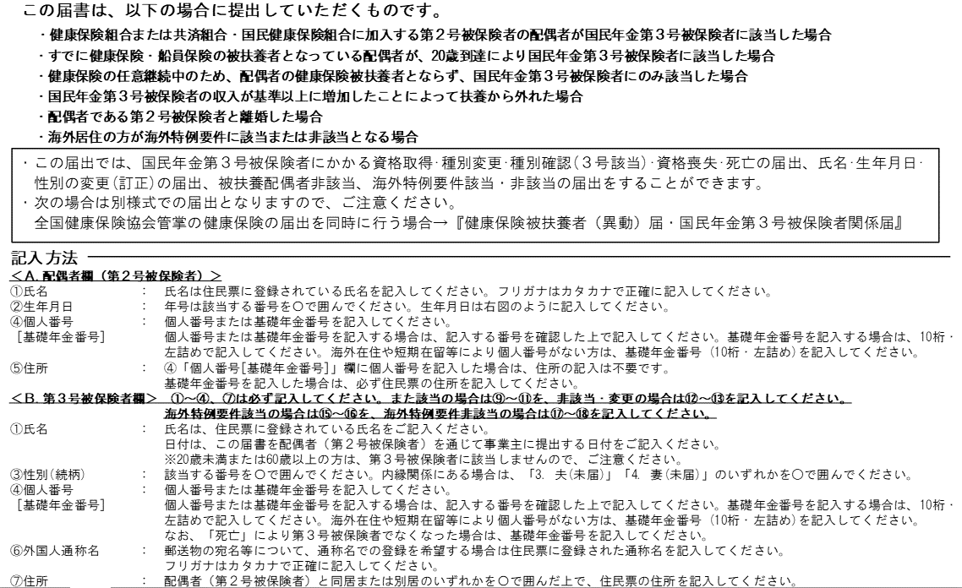
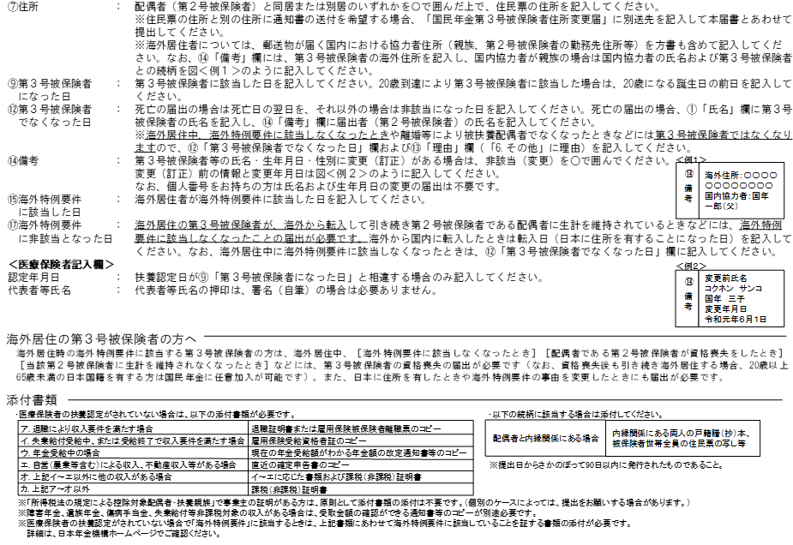
様式コード |  |  |  |  |  |  |  |  |  |  | 国民年金 |  |  |  |  |  |  |  |  | 第３号被保険者関係届
4 | 3 | 0 |  | 0 |  |  |  |  |  |  |  |  |  |  |  |  |  |  |  |  |  |  |  |  |  |  |  |  |  |  |  |  |  |  |  |  |  |  |  |  |  |  |  |  |  |  |  |  |  |  | 健康保険でB、配偶者である被扶養者（国民年金第3号被保険者）に該当または非該当、変更の場合のみ、この「国民年金第3号被保険者関係届」を提出する

令和 |  |  |  |  | 年 |  |  | 月 |  |  |  |  | 日提出

提出者情報 |  |  |  |  |  | 届出記入の個人番号（基礎年金番号）に誤りがないことを確認しました。 |  |  |  |  |  |  |  |  |  |  |  |  |  |  |  |  |  |  |  |  |  |  |  |  |  |  |  |  |  |  |  |  |  |  |  | 日本年金機構

 |  |  | 事業所 所在地 |  |  | 〒 |  |  |  | －

 |  |  |  |  |  |  |  |  |  |  |  |  |  |  |  |  |  |  |  |  |  |  |  |  |  |  |  |  |  |  |  |  |  |  |  |  |  |  |  |  |  |  |  |  |  |  |  |  |  |  | 基本は、健康保険被扶養者異動届から、数式でこの「国民年金第3号被保険者関係届」にデータが飛ぶようになっているが、ちゃんと反映しているかをご確認ください。
提 出 者 情 報

 |  |  | 事業所 名 称

 |  |  | 事業主 氏 名
 |  |  |  |  |  |  |  |  |  |  |  |  |  |  |  |  |  |  |  |  |  |  |  |  |  |  |  |  |  |  | 社会保険労務士記載欄

 |  |  | 電話番号 |  |  |  |  |  |  |  |  |  | （ |  |  |  |  |  |  | ） |  |  |  |  |  |  |  |  |  |  | 氏 名 等

 |  |  | 事業主等 受付年月日 |  |  |  |  |  |  | 令和 |  |  |  |  |  |  | 年 |  |  |  |  | 月 |  |  |  | 日

Ａ.
（第２号被保険者）
配 偶 者 欄
 |  |  | ① |  |  | （ﾌﾘｶﾞﾅ） |  |  |  |  | 0 |  |  |  |  |  |  |  | 0 |  |  |  |  |  |  |  |  |  | ② | 生年月日 |  |  |  | 7.平成 |  |  |  | 年 |  |  | 月 |  |  |  | 日 | ③ | 1.男
 |  |  | 氏名 |  |  |  |  |  |  |  |  |  |  |  |  |  |  |  |  |  |  |  |  |  |  |  |  |  |  |  |  |  |  |  |  | 0 |  | 0 | 0 |  | 0 |  | 0 |  | 0 | 性別
 |  |  |  |  |  | 0 |  |  |  |  |  |  |  |  |  |  |  |  | 0

 |  |  |  |  |  |  |  |  |  |  |  |  |  |  |  |  |  |  |  |  |  |  |  |  |  |  |  |  | ④ |  |  |  |  | - | - | - |  | - | - |  | - |  | - |  | - | - | - |  | - | -
 |  |  |  |  |  |  |  |  |  |  |  |  |  |  |  |  |  |  |  |  |  |  |  |  |  |  |  |  | 個人番号 ［基礎年金番号］

 |  |  | ⑤ |  |  | 個人番号を記入した場合は、住所記載は不要です。
 |  |  | 住所
 |  |  |  |  |  | 〒 | 0 |  |  | － | 0
 |  |  |  |  |  | 0 |  |  |  |  |  |  |  |  |  |  | ― |  |  | 0

届出内容に応じて、該当・非該当（変更）のいずれかを○で囲み、記入してください。

 |  |  | ① |  |  | この届書記載のとおり届出します。 |  |  |  |  |  |  |  |  |  |  |  |  |  |  |  |  |  |  |  |  |  |  | ② |  |  |  |  | 7.平成 |  |  |  | 年 |  |  | 月 |  |  |  | 日 | ③ | 2.妻
 |  |  | 氏名 |  |  | 令和 |  |  | 0 |  | - |  | 年 |  | - |  | - | 月 |  | - |  | - |  | 日 |  |  |  |  | 生年月日 |  |  |  |  |  |  | 0 |  | 0 | 0 |  | 0 |  | 0 |  | 0 | 性別 （続柄）

 |  |  |  |  |  | 日本年金機構理事長あて
 |  |  |  |  |  | （ﾌﾘｶﾞﾅ） |  |  |  |  | 0 |  |  |  |  |  |  |  |  |  |  |  |  |  |  |  |  |  | ④ |  |  |  |  | - | - | - |  | - | - |  | - |  | - |  | - | - | - |  | - | -
 |  |  |  |  |  | （氏 名） |  |  |  |  |  |  |  |  |  |  |  |  |  |  |  |  |  |  |  |  |  |  | 個人番号 ［基礎年金番号］
Ｂ.
 |  |  |  |  |  |  | 0
 |  |  |  |  |  |  |  |  |  |  |  |  |  |  |  |  |  |  |  |  |  |  |  |  |  |  |  |  | ⑤ |  |  |  |  | 0 |  |  | ⑥ |  |  | （ﾌﾘｶﾞﾅ） |  |  |  | 0
第 ３ 号 被 保 険 者 欄
 |  |  |  |  |  | ※届書の提出は配偶者（第２号被保険者）に委任します |  |  |  |  |  |  |  |  |  |  |  |  |  |  |  |  |  |  |  |  |  |  | 外国籍 |  |  |  |  |  |  |  | 外国人 通称名 |  |  | 0

 |  |  | ⑦ |  |  | ― |  |  |  |  | 〒 |  | 0 |  |  | - | 0 |  |  |  |  |  |  |  |  |  |  |  |  |  |  |  |  |  |  |  | ⑧ |  |  | ―
 |  |  | 住所 |  |  |  |  |  |  |  | 0 |  |  |  |  |  |  |  |  |  |  |  |  |  |  |  |  |  |  |  |  |  |  |  |  |  | 電話 番号
 |  |  |  |  |  |  |  |  |  |  |  |  |  |  |  |  |  |  |  |  |  |  |  |  |  |  |  |  |  |  |  |  |  |  |  |  |  |  |  | 0 |  |  |  | （ | 0 |  |  | ） | 0

 |  |  |  |  |  |  |  |  |  |  | ※同居の場合も住民票の住所を記入してください。
 |  |  |  |  |  |  |  |  |  |  | ※海外居住者は国内協力者住所を記入してください。なお、協力者が親族の場合は協力者氏名及び続柄を⑭備考に記入してください。
 |  |  | ― |  |  | ⑨ |  |  |  |  | 9. 令和 |  |  |  |  |  | 年 |  |  | 月 |  |  |  | 日 | ⑩ |  | ― |  |  |  |  |  |  |  |  |  |  |  |  | ⑭
 |  |  |  |  |  | 第3号被保険者 になった日 |  |  |  |  |  |  |  |  | 0 |  | ― | ― |  | ― |  | ― |  | ― | 理由

 |  |  |  |  |  | ⑪ |  |  |  |  | 31.厚生年金保険・健康保険 36.地方公務員等共済組合 30.厚生年金保険・船員保険 32.国家公務員共済組合 37.日本私立学校振興・共済事業団 |  |  |  |  |  |  |  |  |  |  |  |  |  |  |  |  |  |  |  |  |  |  |  |  |  |  |  |  | 備 考
 |  |  |  |  |  | 配偶者の 加入制度

 |  |  | ― |  |  | ⑫ |  |  |  |  | 9. 令和 |  |  |  |  |  | 年 |  |  | 月 |  |  |  | 日 | ⑬ |  | ―
 |  |  |  |  |  | 第3号被保険者でなくなった日 |  |  |  |  |  |  |  |  | 0 |  | ― | ― |  | ― |  | ― |  | ― | 理由

右の⑮～⑱の欄は、
海外へ転出した場合や
海外から転入した場合にいずれかを〇で囲み、記入してください。
1.海外特例
要件該当
 |  |  |  |  |  |  |  |  |  |  |  |  |  |  |  |  | ⑮ |  |  |  |  | 9. 令和 |  |  |  | 年 |  | 月 |  |  |  | 日 | ⑯ |  | ―
 |  |  |  |  |  |  |  |  |  |  |  |  |  |  |  |  | 海外特例要件に該当した日 |  |  |  |  |  |  |  | 0 | ― | ― | ― |  | ― |  | ― | 理由

2.海外特例
要件非該当
 |  |  |  |  |  |  |  |  |  |  |  |  |  |  |  |  | ⑰ |  |  |  |  | 9. 令和 |  |  |  | 年 |  | 月 |  |  |  | 日 | ⑱ |  | ―
 |  |  |  |  |  |  |  |  |  |  |  |  |  |  |  |  | 海外特例要件に非該当となった日 |  |  |  |  |  |  |  | 0 | ― | ― | ― |  | ― |  | ― | 理由

健康保険証の発行元に確認を受けてください。 ※届書記載の配偶者が協会けんぽ加入者の場合は、確認不要です。

医療保険者記入欄 |  |  | 組合（保険者）番号 |  |  |  |  |  |  |  | 06273122

 |  |  | 上記のとおり第３号被保険者関係届の届出がありましたので提出します。

医 療 保 険 者 記 入 欄
 |  |  | 届出記載の第３号被保険者は、健康保険組合又は共済組合に加入している者の被扶養者であることを確認する。
 |  |  | 認定年月日 |  |  |  | 令和 |  |  |  |  | 年 |  |  |  |  | 月 |  |  |  | 日 |  |  |  | （「⑨第３号被保険者になった日」と同じ場合は、記載の必要はありません）

 |  |  | 所在地 |  |  |  | 〒 | 530 |  |  | - | 0005
 |  |  |  |  |  |  | 大阪府大阪市北区中之島3-2-4

 |  |  | 名 称 |  |  |  | 阪神高速道路健康保険組合

 |  |  | 代表者 等氏名 |  |  |  | 理事長 西口 悟

 |  |  | 電 話 |  |  |  | 06 |  |  |  |  |  |  | （ |  | 6203 |  |  |  |  | ） |  | 8888

